Markdown入门参考
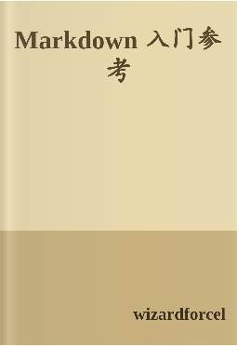
Learning-Markdown (Markdown 入门参考)
LearnShare 整理
关于Markdown
 | 介绍
 |  | Markdown是一种轻量级标记语言，创始人为约翰·格鲁伯（John Gruber）。
 |  | 它允许人们“使用易读易写的纯文本格式编写文档，然后转换成有效的 XHTML（或者 HTML）文档”。
 |  | 吸收了很多在电子邮件中已有的纯文本标记的特性。
 | 为什么选择 Markdown
 |  | 基于纯文本，方便修改和共享
 |  | 几乎可以在所有的文本编辑器中编写
 |  | 有众多编程语言的实现，以及应用的相关扩展
 |  | 在 GitHub 等网站中有很好的应用
 |  | 很容易转换为 HTML 文档或其他格式
 |  | 适合用来编写文档、记录笔记、撰写文章
 | 兼容HTML
 |  | 完全兼容 HTML 语法，可以直接在Markdown 文档中插入 HTML 内容
第一个Markdown文档
 | Hello.md

语法
 | 段落与换行
 |  | 1. 段落的前后必须是空行
 |  |  | 相邻两行文本，如果中间没有空行 会显示在一行中（换行符被转换为空格）
 |  | 2. 如果需要在段落内加入换行（<br>）
 |  |  | 可以在前一行的末尾加入至少两个空格然后换行写其它的文字
 |  | 3. Markdown 中的多数区块都需要在两个空行之间。
 | 标题
 |  | 1. Setext 形式
 |  |  | = 和 - 的数量是没有限制的。通常的做法是使其和标题文本的长度相同
 |  |  | Setext 形式只支持 h1 和 h2 两种标题。
 |  | 2. atx 形式
 |  |  | ① 可以用对称的 # 包括文本
 |  |  | ② 也可以只在左边使用 #
 |  |  | ③ 成对的 # 左侧和只在左边使用的 # 左侧都不可以有任何空白，但其内侧可以使用空白。
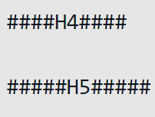
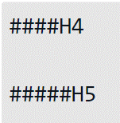
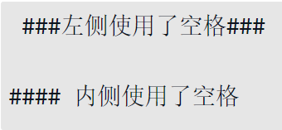
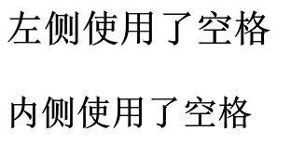

 | 引用
 |  | 1. 引用内容
 |  |  | 在段落或其他内容前使用 > 符号
 |  | 2. 多行引用
 |  |  | 多行引用 可以在每行前加 >
 |  |  | 如果仅在第一行使用 >， 后面相邻的行即使省略 >，也会变成引用内容
 |  |  | 如果引用内容需要换行，可以在行尾添加两个空格或者在引用内容中加一个空行
 |  | 3. 嵌套引用
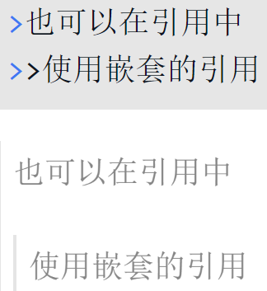

 |  | 4. 其他 Markdown
 |  |  | 在引用中可以使用使用其他任何 Markdown语法
 | 列表
 |  | 无序列表 |  | 可以使用 * 作为标记也可以使用 +或者 -
 |  | 有序列表 |  | 有序列表以数字和 . 开始；数字的序列并不会影响生成的列表序列.
 |  | 嵌套的列表 |  | 无序列表和有序列表可以随意相互嵌套
 |  | 语法和用法 |  | 无序列表项的开始是：符号 空格；有序列表项的开始是：数字 . 空格；
 |  |  |  | 空格至少为一个，多个空格将被解析为一个；
 |  |  | 如果仅需要在行前显示数字和 .：

 |  |  |  | \* 的语法专门用来显示 Markdown 语法中使用的特殊字符，参考 字符转义
 | 代码
 |  | 代码块
 |  |  | 可以使用缩进来插入代码块：
 |  |  |  | 代码块前后需要有至少一个空行，且每行代码前需要有至少一个 Tab 或四个空格；
 |  | 行内代码
 |  |  | 也可以通过 ``，插入行内代码
 |  | 转换规则
 |  |  | 代码块中的文本（包括 Markdown 语法）都会显示为原始内容，而特殊字符会被转换为 HTML 字符实体
 | 分隔线
 |  | 1. 可以在一行中使用三个或更多的 *、-或 _ 来添加分隔线（<hr>）
 |  | 2. 多个字符之间可以有空格（空白符），但不能有其他字符
 | 超链接
 |  | 行内式 |  | 格式为 [link text](URL 'title text')。
 |  |  | ① 普通链接：
 |  |  | ② 指向本地文件的链接：
 |  |  | ③ 包含 'title' 的链接
 |  |  |  |  |  | title 使用 ' 或 " 都是可以的。
 |  | 参考式
 |  |  | 参考式链接的写法相当于行内式拆分成两部分，并通过一个 识别符 来连接两部分。

 |  |  | 第二个方括号内为链接独有的 识别符，可以是字母、数字、空白或标点符号。识别符是 不区分大小写 的；
 |  |  | [识别符]: URL 'title'
 |  |  | 链接内容的定义可以放在同一个文件的 任意位置；
 |  |  | 也可以省略 识别符，使用链接文本作为 识别符：
 |  | 自动链接
 |  |  | 使用 <> 包括的 URL 或邮箱地址会被自动转换为超链接
 | 图像
 |  | 插入图片的语法和插入超链接的语法基本一致，只是在最前面多一个 !
 |  | 行内式

 |  | 参考式

 |  | 指定图片的显示大小
 |  |  | Markdown 不支持指定图片的显示大小，不过可以通过直接插入<img />标签来指定相关属性

 | 强调
 |  | 1. 使用 * * 或 _ _ 包括的文本会被转换为<em></em> ，通常表现为斜体
 |  | 2. 使用 ** ** 或 __ __ 包括的文本会被转换为 <strong></strong>，通常表现为加粗
 |  | 3. 用来包括文本的 * 或 _ 内侧不能有空白，否则 * 和 _ 将不会被转换（不同的实现会有不同的表现）
 |  | 4. 如果需要在文本中显示成对的 * 或 _，可以在符号前加入 \ 即可
 |  | 5. *、**、_ 和 __ 都必须 成对使用。
 | 字符转义
 |  | 反斜线（\）用于插入在 Markdown 语法中有特殊作用的字符
扩展语法
 | 删除线
 | 代码块和语法高亮 |  |  | 使用 ``` ``` 来包含多行代码,三个 ``` 要独占一行。在第一组 ``` 之后添加代码的语言
 | 表格 |  |  | 使用 | 来分隔不同的单元格，使用 - 来分隔表头和其他行
 |  |  |  | 在表头下方的分隔线标记中加入 :，即可标记下方单元格内容的对齐方式：
 |  |  |  | :--- 代表左对齐:--: 代表居中对齐---: 代表右对齐
 |  |  |  | 如果不使用对齐标记，单元格中的内容默认左对齐
 |  |  |  | 表头单元格中的内容会一直居中对齐（不同的实现可能会有不同表现）
 |  |  |  | 表格中可以插入其他 Markdown 中的行内标记：
 | Task List
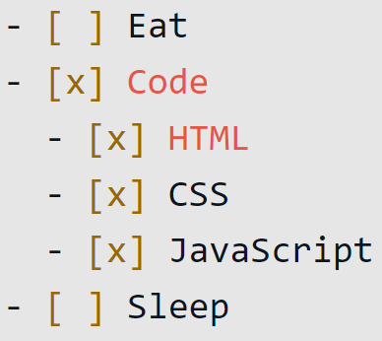
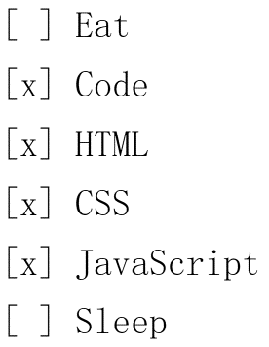
 |  |  |  |  |  |  | CommonMark
 |  |  |  |  |  |  |  | CommonMark 试图将碎片化的 Markdown 实现和扩展进行标准化，
 |  |  |  |  |  |  |  | 提供统一的 规范 及不同语言的 实现 。

编辑器与扩展
 |  |  | 平台 |  |  | 费用 | 技术 |  | 介绍
 | MarkdownPad |  | Windows (XP+) |  |  | 免费版、Pro 版 | Microsoft .NET |  | 提供了多文件编辑、实时预览、自定义样式、文件导出等功能
 | Texts |  | Windows (XP+) OSX (10.8+) |  |  | 免费试用 |  |  | 它只提供了在预览中进行编辑，无法直接编辑原始的 Markdown 文本。
 | MarkPad |  | Windows (10) |  |  | 免费、开源 | C# |  | 可以直接将正在编辑的文档发布到 Github 等网站
 | MdCharm |  | Windows (XP+) Linux |  |  | 免费、开源 | Qt |  | 目前已经停止维护。
 | Markdown Edit |  | Windows |  |  | 免费、开源 | C# |  | 一款支持 CommonMark 的开源的编辑器。
 | CuteMarkEd |  | Windows Linux |  |  | 免费、开源 | Qt |  | 提供了 Markdown 编辑、预览，mermaid 流程图，reveal.js 演示等功能
 | Haroopad |  | Windows (7+) OSX Linux |  |  | 免费、开源 | Web |  | 提供了丰富的自定义功能以及众多 Markdown 扩展的支持。
 | Mou |  | OSX |  |  | 免费、收费 |  |  | OSX 上最受欢迎的 Markdown 编辑器，没有之一
 | MacDown |  | OSX |  |  | 免费、开源 | Object-C |  | 一款深受 Mou 影响的免费、开源的Markdown 编辑器
 | Markdown Pro |  | OSX |  |  | 收费 |  |  | 提供了 iCloud 支持、文件导出等功能。
 | ReText |  | Linux |  |  | 免费、开源 | Python、Qt |  | 提供了多种文件的导出功能。
 | sublime-markdown-extended |  |  |  |  | 免费、开源 |  |  | 为 Sublime Text 开发的一款 Markdown 插件
 | Atom Markdown Preview |  |  |  |  | 免费、开源 |  |  | 为 Atom 提供了将当前文档渲染成 HTML 并预览的功能
 | IDEA Markdown |  |  |  |  | 免费、开源 |  |  | 为 IDEA 等 IDE 提供了Markdown 支持。
 | Cmd Markdown |  | Windows OSX Linux Web |  |  | 免费 | Web |  | 全面且强大的 Markdown 编辑器。
 | StackEdit |  | Web |  |  | 免费、开源 | Web |  | 可以将编辑的文档发布到Blogger、Wordpress，也可以与 Dropbox、Github、Google Drive 同步
 | Dillinger |  | Web |  |  | 免费、开源 | Web |  | 一款类似于 StackEdit 的Markdown 编辑器。
格式转换
 | Markdown 文档可以方便地转换为 HTML、Word、PDF 等格式的文档。
 | 这些转换既可以通过你正在使用的 Markdown 编辑器完成，也可以通过一些命令行工具（如 Pandoc、Gitbook）来完成，甚至可以用你熟悉的语言编程实现。
 | HTML
 |  | MdCharm |  | 选择 'File', 'Export to...'，勾选 'HTML',点击 'Browser...' 选择导出目录并输入导出的文件名，点击 'OK'
 |  |  |  | 如果不满意 HTML 文档的样式，可以在设置中自定义 CSS。
 |  | Pandoc |  | 打开命令行，进入文档所在目录：
 |  |  |  | 执行命令，将 Markdown 转换为 HTML
 |  |  |  | 为导出的 HTML 添加自定义样式：
 |  |  |  |  | style.css 仍然是以 <link> 的方式关联到HTML 文档中的，所以在发布的时候需要将CSS 一同发布出去。
 | PDF
 |  | MdCharm |  | 选择 'File','Export to...'，勾选 'PDF', 点击'Browser...' 选择导出目录并输入导出的文件名，点击 'OK'
 |  |  |  | 如果不满意 PDF 文档的样式，可以在设置中自定义 CSS。
 |  | Pandoc |  | 使用 Pandoc 导出 PDF 文档，需要先安装某个LaTeX 引擎.然后执行命令：
 |  |  |  | 也可以通过 -c style.css 来指定样式文件。
 |  | Chrome |  | 选择 '打印'（Ctrl+P），然后更改 '目标打印机' 为'另存为 PDF'，再进行一些设置后，即可保存为 PDF 文档。
 | WORD
 |  | 复制粘贴 |  | 在导出为 HTML 文档之后，可以（在浏览器中）手动复制 HTML 页面的内容，然后粘贴到Word 文档中，保存即可。
 |  | Pandoc |  | 执行命令，即可将 Markdown 文档转换为 Word 文档：

